138 歯科医師数（人口10万人当たり）
138 歯科医師数（人口10万人当たり）

 | 時点 2024(R6)年12月31日（２年毎）
 | 単位 人 |  |  |  |  |  |  |  | 偏差値 |  | 48.3
順位 |  | 都道府県名 |  | 数 値 |  |  | 順位 | 都道府県名 |  | 数 値

 |  | 0 | 全 国 |  | 81.0 | 0.0 | 24 | 0 | 京 都 |  | 73.4
1 |  | 0 | 東 京 |  | 116.9 | 0.0 | 25 | ◎ | 千 葉 |  | 71.9
2 |  | 0 | 徳 島 |  | 107.2 | 0.0 | 26 | 0 | 山 口 |  | 71.8
3 |  | 0 | 福 岡 |  | 100.8 | 0.0 | 27 | 0 | 群 馬 |  | 70.8
4 |  | 0 | 岡 山 |  | 93.5 | 0.0 | 28 | 0 | 埼 玉 |  | 69.2
5 |  | 0 | 広 島 |  | 92.2 | 0.0 | 29 | 0 | 愛 媛 |  | 69.0
6 |  | 0 | 長 崎 |  | 89.9 | 0.0 | 30 | 0 | 栃 木 |  | 68.7
7 |  | 0 | 新 潟 |  | 88.3 | 0.0 | 31 | 0 | 熊 本 |  | 67.9
8 |  | 0 | 岐 阜 |  | 85.0 | 0.0 | 32 | 0 | 高 知 |  | 66.5
9 |  | 0 | 大 阪 |  | 84.9 | 0.0 | 33 | 0 | 鳥 取 |  | 65.9
10 |  | 0 | 鹿児島 |  | 84.7 | 0.0 | 34 | 0 | 静 岡 |  | 65.6
11 |  | 0 | 神奈川 |  | 80.7 | 0.0 | 35 | 0 | 三 重 |  | 65.1
12 |  | 0 | 宮 城 |  | 80.3 | 0.0 | 36 | 0 | 山 形 |  | 64.3
13 |  | 0 | 愛 知 |  | 79.3 | 0.0 | 37 | 0 | 茨 城 |  | 63.6
14 |  | 0 | 北海道 |  | 78.9 | 0.0 | 38 | 0 | 秋 田 |  | 63.2
14 |  | 0 | 岩 手 |  | 78.9 | 0.0 | 39 | 0 | 石 川 |  | 62.5
16 |  | 0 | 和歌山 |  | 76.9 | 0.0 | 40 | 0 | 大 分 |  | 62.1
17 |  | 0 | 長 野 |  | 76.8 | 0.0 | 41 | 0 | 富 山 |  | 60.2
18 |  | 0 | 兵 庫 |  | 76.5 | 0.0 | 42 | 0 | 宮 崎 |  | 58.0
19 |  | 0 | 山 梨 |  | 75.3 | 0.0 | 43 | 0 | 滋 賀 |  | 57.4
20 |  | 0 | 福 島 |  | 74.6 | 0.0 | 44 | 0 | 沖 縄 |  | 57.1
21 |  | 0 | 香 川 |  | 74.3 | 0.0 | 45 | 0 | 福 井 |  | 56.2
22 |  | 0 | 佐 賀 |  | 73.9 | 0.0 | 46 | 0 | 青 森 |  | 55.3
歯科医師数 （人口10万人当たり）
北海道 | 78.9
青 森 | 55.3
岩 手 | 78.9
宮 城 | 80.3
秋 田 | 63.2
山 形 | 64.3
福 島 | 74.6
茨 城 | 63.6
栃 木 | 68.7
群 馬 | 70.8
埼 玉 | 69.2
千 葉 | 71.9
東 京 | 116.9
神奈川 | 80.7
新 潟 | 88.3
富 山 | 60.2
石 川 | 62.5
福 井 | 56.2
山 梨 | 75.3
長 野 | 76.8
岐 阜 | 85.0
静 岡 | 65.6
愛 知 | 79.3
三 重 | 65.1
滋 賀 | 57.4
京 都 | 73.4
大 阪 | 84.9
兵 庫 | 76.5
奈 良 | 73.8
和歌山 | 76.9
鳥 取 | 65.9
島 根 | 55.3
岡 山 | 93.5
広 島 | 92.2
山 口 | 71.8
徳 島 | 107.2
香 川 | 74.3
愛 媛 | 69.0
高 知 | 66.5
福 岡 | 100.8
佐 賀 | 73.9
長 崎 | 89.9
熊 本 | 67.9
大 分 | 62.1
宮 崎 | 58.0
鹿児島 | 84.7
沖 縄 | 57.1
23 |  | 0 | 奈 良 |  | 73.8 | 0.0 | 46 | 0 | 島 根 |  | 55.3

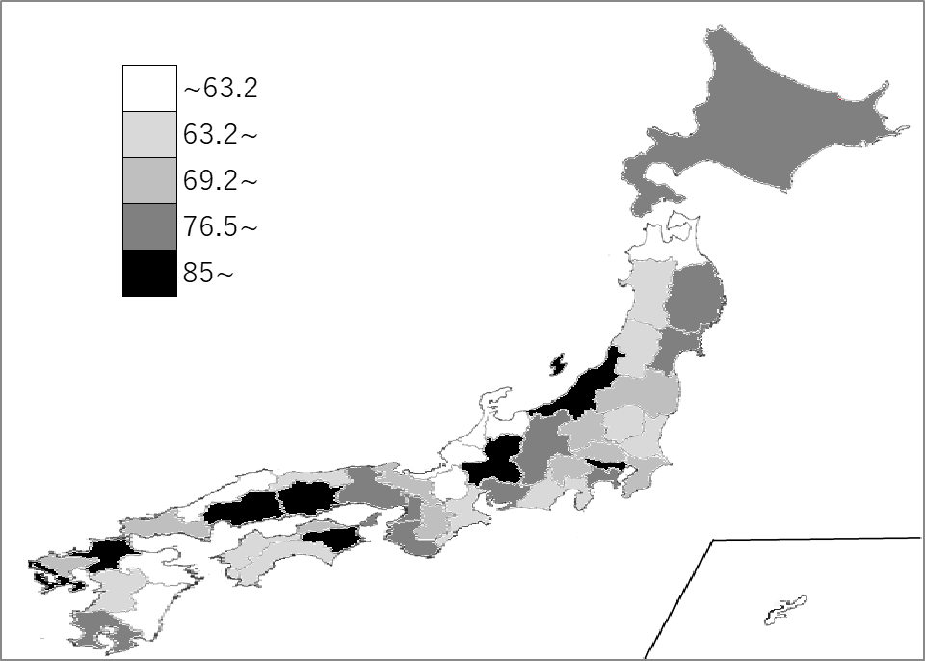
千葉県の推移
平成28年 | 81.7 | 9
平成30年 | 81.1 | 10
令和2年 | 81.5 | 11
令和4年 | 77.4 | 15
令和6年 | 71.9 | 25

《備 考》 ・資料出所 厚生労働省「医師・歯科医師・薬剤師統計の概況」 ・参 考 千葉県の歯科医師数は、4,493人で7位。全国は、100,266人。 注）数値は、医療施設に従事している歯科医師数です。

